关系图
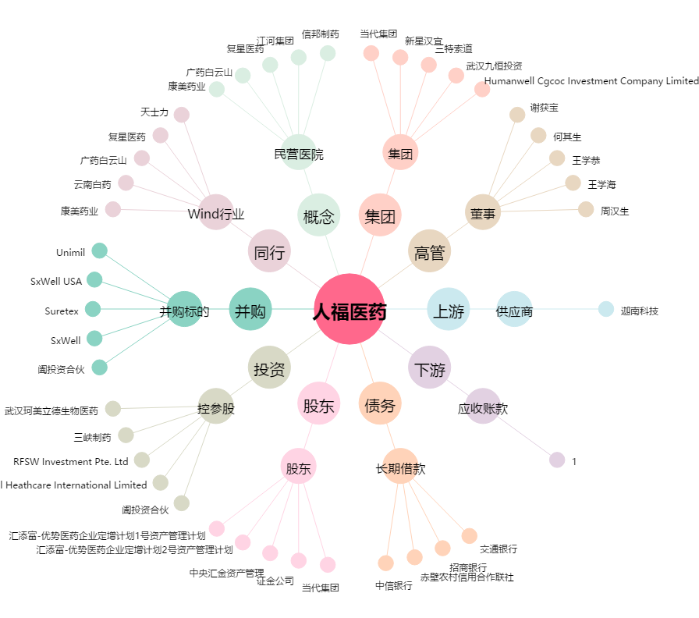
人福医药[600079.SH] - 关系概览图

